ERD
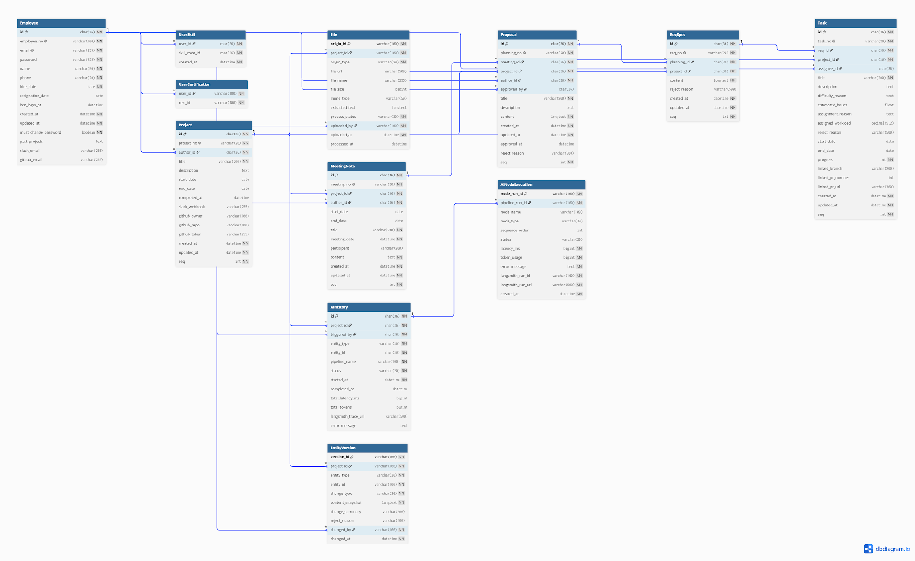
ERD

모델링 방법 : | 하향식(Top-Down) E-R 모델링
정규화 수준 : | 제3정규형(3NF)까지 정규화
도구 : | dbdiagram.io

